集まれ！勇者たちよ
ポートフォリオシート

氏名 | コウジョウエキ | 所属 | 東京コミュニケーションアート専門学校

作品名 | 集まれ！勇者たち | 作品画像

ジャンル | ターン制RPG | 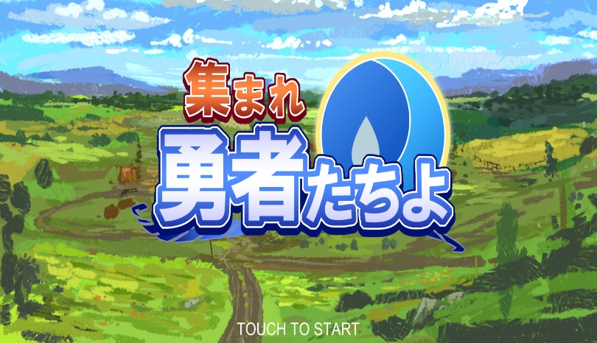
プラットフォーム | PC
開発環境 | Unity
使用言語 | C#
制作期間 | ３ヶ月
チーム人数 | ９名

■ゲーム概要
入力オプション：キーボード＆マウス [全ての選択] マウス ターン制RPGのソーシャルゲームです。ステージに挑戦してクリアを目指しましょう。キャラクターたちのスキルを使って、考えながら敵を倒すゲームです。現在のバージョンはステージ１しかありませんです。 スタート方法はステージを選んでからバトルが開始します、バトル中はキャラクターを選択、スキルを選択、そしてスキルによって敵や自分のキャラクターをクリックすると、スキルを使用することができます。 本作は、ターン制RPGを目指して制作していました。前のプロジェクトはUnityのアセットストアで購入してその場で使うが、今回のプロジェクト初めてイラストレーターと交流してチームワークするプロジェクトです。みんなで一緒にを作るのが本当に楽しいことですと理解しました。しかし、最後にプログラムがかなりややこしくなっています、後期でスクリプトの変更が大変でした。最後提出期限でまだまだ足りない部分があってしまい、非常に残念なことと思います。

■制作担当箇所
チーム制作人数： ９名（プランナー２名、プログラマー１名、イラストレーター６名） 担当箇所： プログラム全体、UIアニメーション全体、アセット導入

■アピールポイント
‐プログラマーは私だけですので、最後はゲームループやゲームシステムができました。普通にプレイできますのが自分には成功の一歩でした ‐初めてイラストレーターとのチーム制作、色々学びました、すごく良い経験だと思います

■ファイル名 | 集まれ！勇者たちよ

